关系图
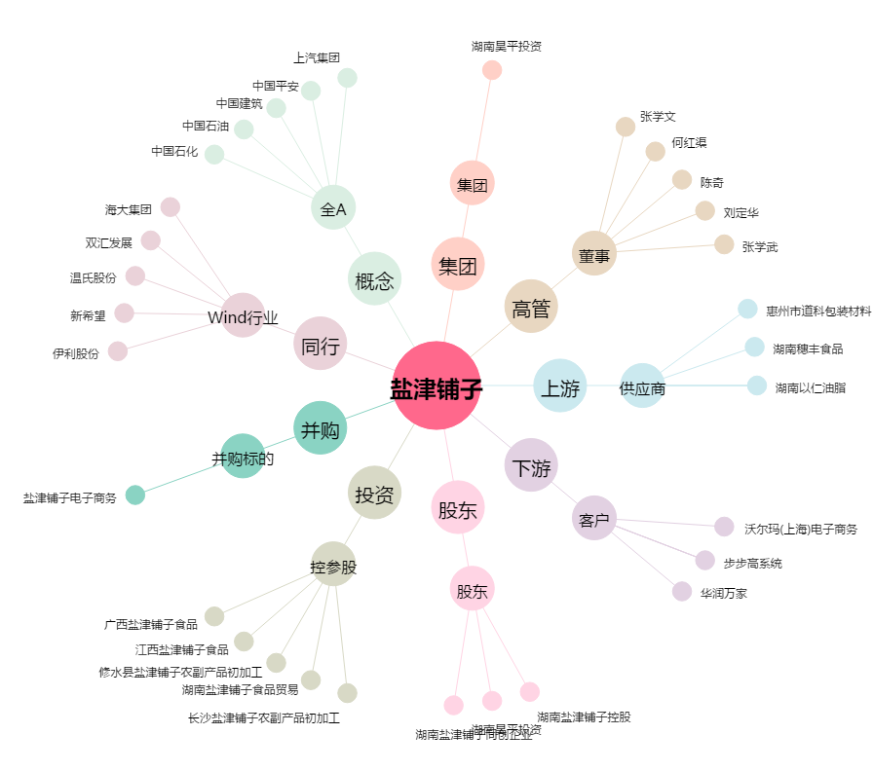
盐津铺子[002847.SZ] - 关系概览图

